Hoja1
2024-02-22

LA PAZ 28 - HAEDO 4460-2005
BUENOS AIRES luquearti@gmail.com
____________________________________________________________________________________
LLANAS PLÁSTICAS
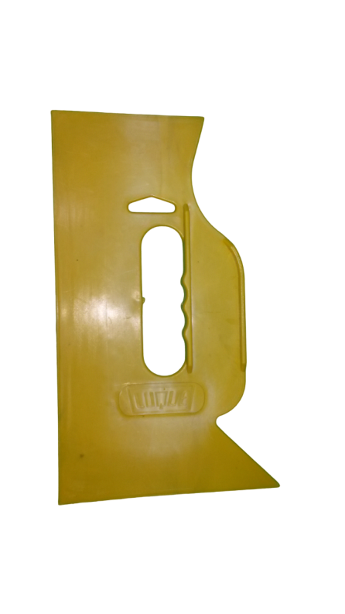
GRANDES
MULTIUSO

COD. | DESCRIPCION | PRECIO
LLA-10 | LLANAS GRANDES MULTIUSO | 281.00
 |  | .

N

